상품제안서
라미 사파리 수성펜 | 상품코드: S26119

 |  |  |  |  |  | 02-713-8555 | www.synergygift.co.kr
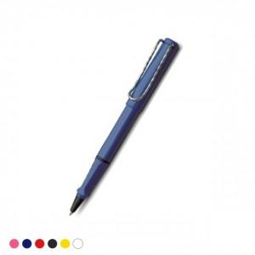 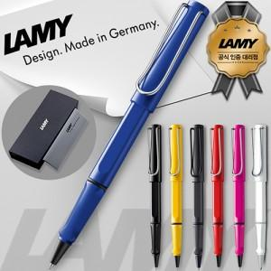 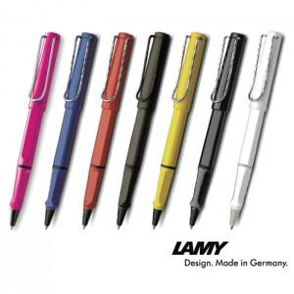

【상세/제작정보】

【인쇄/포장옵션】 | 레이저 / 정품패키지

【공급단가】 | 수량 | 30~ | 100~ | 300~ | 500~
*VAT별도 | 단가 | 30,680원 | 27,200원 | 26,300원 | 25,800원

【상품 URL】 | https://www.synergygift.co.kr:443/src/goods_detail.php?gdno=26119

